Заказ

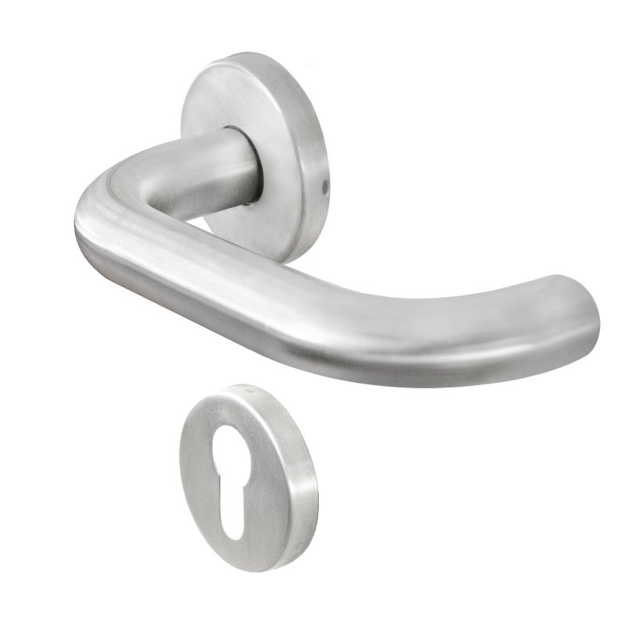
 |  | ООО "Байер"
 |  | Заказ на изготовление металических изделий
 | Заказчик | НАИМЕНОВАНИЕ, PCS_HUB
 | Телфон | телефон
 | Дата и счет | ВНИМАНИЕ!!!!!!!!! Марикровка на упаковке обязательна пример ДП-02-ДЛ(EI60) 1/D.6 (2 080x1 280) правая Двери без маркировки не принимаются |  |  |  |  |  |  |  |  |  |  |  |  |  |  |  | Внимание! п.12, 17, 54, 60, 62, 64,65,67,69,71, - просчитаны двупольные двери, без сертификата! (минимальная ширина двупольной двери 1100мм) В заявке не указан размер раб.створки! п.28,30,40 - просчитана с учетом двойного слоя краски (указано, что дверь наружная), из х/к металла 1,2мм (не оцинковка). п.34,35,36 - просчитана дверь из металла 1,2мм однопольная.
1 | 2 | 3 | 4 | 5 | 6 | 7 | 8 | 9 | 10 | 11 | 12 | 13 | 14 | 15 | 16 | 17 | 18 | 19
№ | Наименование | Кол-во, ед. | Высота двери по коробке, мм | Ширина двери по коробке, мм | Открывание | Размер рабочей створки, мм | Окрас | Наличник | Доводчик | Навес Левый, кол-во шт. | Навес Правый, кол-во шт. | Стекло на левой створке, кол-во | Стекло на правой створке, кол-во | Решётка на левой створке, кол-во | Решётка на правой створке, кол-во | Наличие фрамуги | Высота фрамуги, мм | Примечание (размер стёкол и решёток, если есть) (доп. информация по заказу)

1 | Дверь ДМ (МДФ1) | 1 | 2,050 | 960 | левая |  | НовыйЦвет | да | нет | 3 |  |  |  |  |  |  |  | модель куб. монтажные уши, внутринея панель дуб светлый рифленый, металл муар черный.

Установлена
Установлена

Установлена

Установлена
Установлена

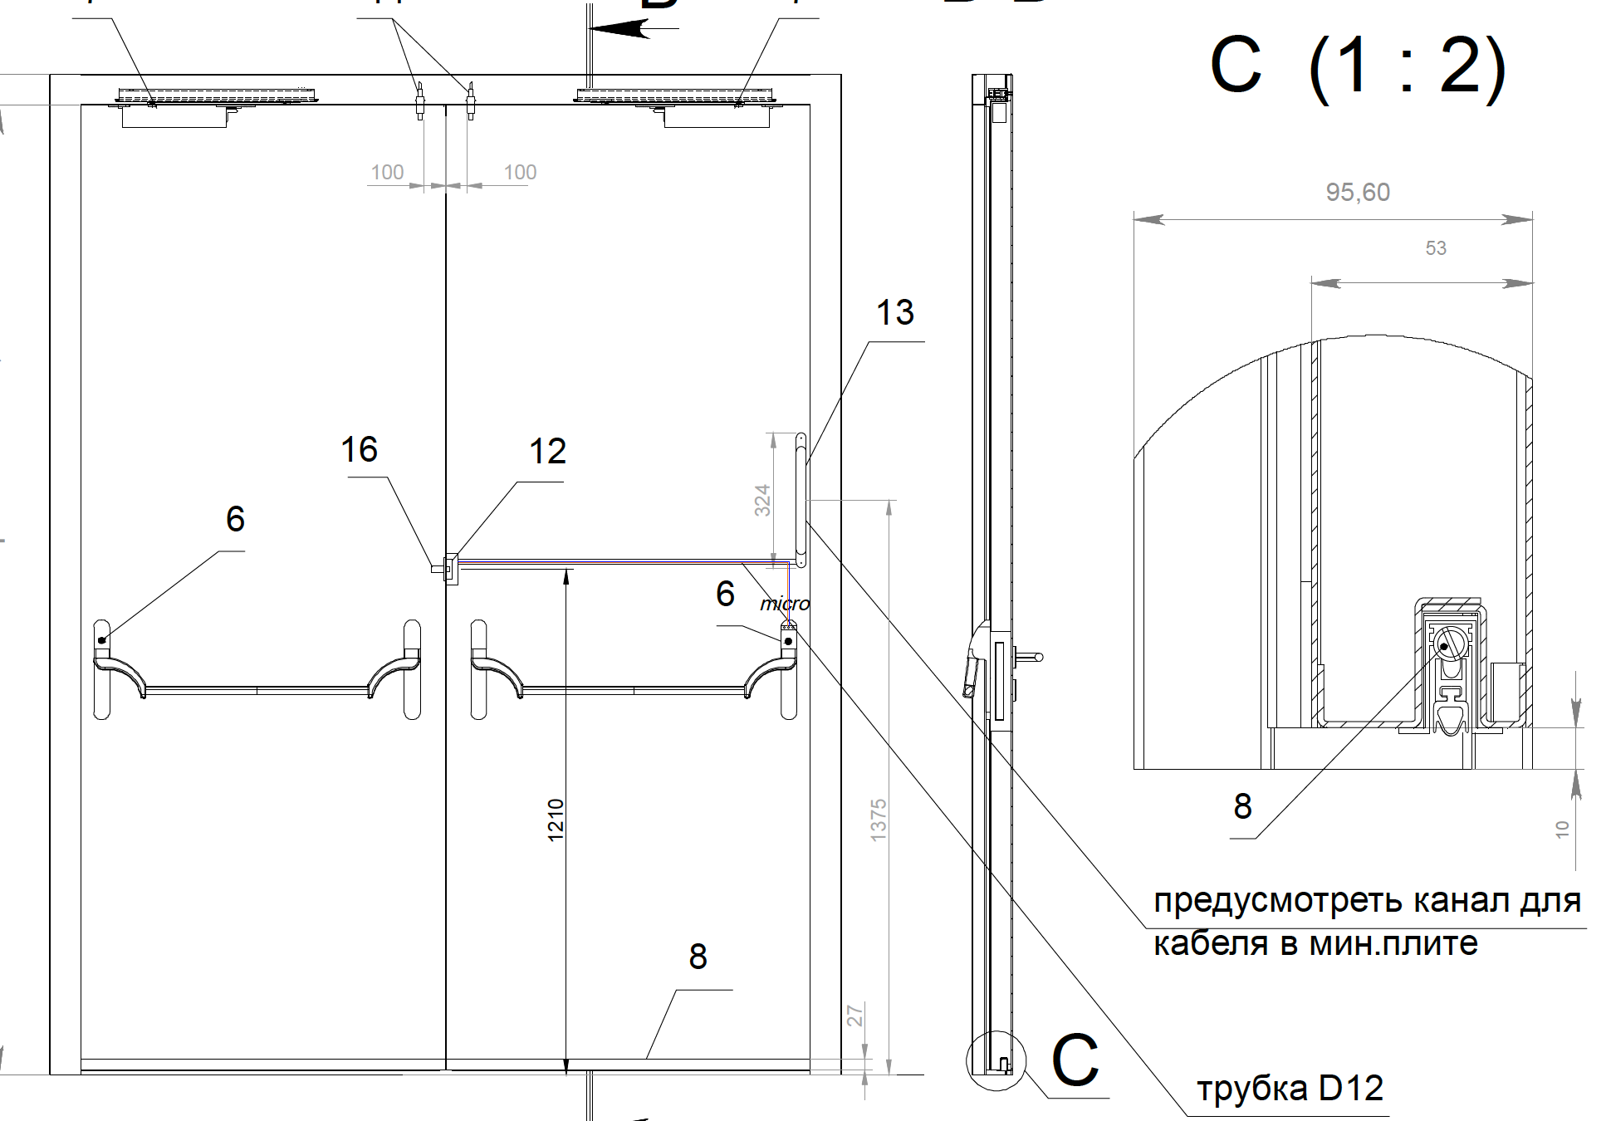

 |  |  | Гкркон |  |  |  |  | Ручка

